Registro de riscos de conformid
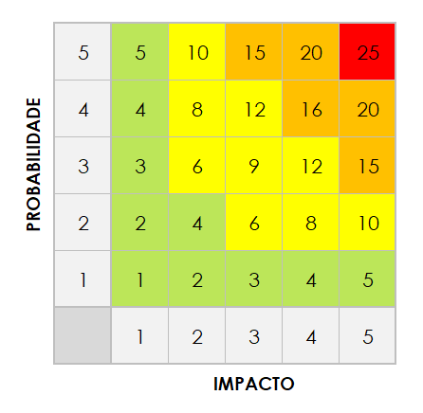
MODELO DE REGISTRO DE RISCOS DE CONFORMIDADE
DESCRIÇÃO DO RISCO | DESCRIÇÃO DO IMPACTO | NÍVEL DO IMPACTO | NÍVEL DE PROBABILIDADE | NÍVEL DE PRIORIDADE | OPORTUNIDADES | PROPRIETÁRIO
Forneça um breve resumo do risco. | O que acontecerá se o risco não for mitigado ou eliminado? | Avaliar de 1 (BAIXO) a 5 (ALTO) | Avaliar de 1 (BAIXO) a 5 (ALTO) | (IMPACTO X PROBABILIDADE) Aborde o que for mais alto primeiro. | O que pode ser feito para diminuir ou eliminar o impacto ou a probabilidade? | Quem é o/a responsável?

CLIQUE AQUI PARA CRIAR NO SMARTSHEET

